GoogleAnalytics's Session이란
 | https://blog.naver.com/vivo_/221233163227
 | 세션은 사용자의 방문을 의미하지만
 | Google Analytics(이하 GA)에서 사이트를 이용하면서 보낸 일련의 활동단위
 | 한번 방문에서 발생한 이벤트 접근요청이나, 페이지 조회 등을 포함한다.
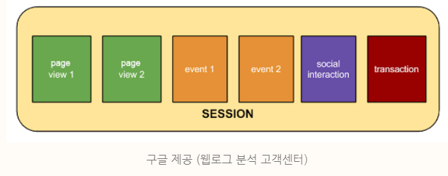

 | 세션은 사용자의 활동이라고 생각하면 이해하기 쉽다.
 | 기본적으로 세션은 사용자의 활동이 끝날 때까지 진행된다.
 | GA는 다음과 같은 경우에 세션을 자동종료한다.
 | 1. 30분 동안 방문자 활동이 없을 경우
 | 2. 자정(00:00), 사용자가 자정을 넘어서도 계속사용하고 있어도 자동으로 세션을 종료시키고 새로 세션을 연다.why? 일일데이터를 분석하기 위함
? | 3. 캠페인 변경
 |  | 켐페인이란 특정한 목적을 가지고 운영되는 마케팅 활동을 의미한다.
 |  | 자사 회원에게 보내는 뉴스레터 혹은 검색엔진에서 특정 키워드를 입력했을 때, 노출되는 키워드 혹은 배너 광고등이 캠페인에 해당된다.
 |  | https://brunch.co.kr/@growthhackers/7
 |  | 광고계정단에서 가장 큰 분류 단위
 |  | campaign(ad_group(ad(keyword,banner)))
 |  | http://www.goldenplanet.co.kr/blog/2017/04/11/%EA%B5%AC%EA%B8%80-%EC%95%A0%EB%84%90%EB%A6%AC%ED%8B%B1%EC%8A%A4-%EC%84%B8%EC%85%98-session%EC%9D%B4%EB%9E%80-%EB%AC%B4%EC%97%87%EC%9D%B8%EA%B0%80%EC%9A%94/
 |  | 홈페이지 유입 경로가 변경되면 세션이 종료 됩니다.
 |  | 를 들어, Naver 검색을 통해 사이트를 방문하였다가, 10분 뒤에 페이스북의 광고 링크를 통해 동일한 사이트를 방문하면 세션은 2개 입니다.
 |  | https://analyticsmarketing.co.kr/digital-analytics/google-analytics/1626/
 |  | 히트-세션-사용자

